Solicitud gráfica
 | Área: | Ciencias Naturales |  |  | Fecha:
 | Grado: | 10
 | Título del tema: | La química cuantitativa |  |  | ¿Cuaderno de estudio o recurso? | Recurso
 | Editor: | Lyz Marcela Bernal Gómez |  |  | Motor del recurso | F13

 | Código guión o recurso: | CN_10_12_REC_230 | ← Para determinar este código, visite la hoja de Ayuda
 |  |  |  |  | ESPECIFICACIÓN DE ARCHIVOS A ENTREGAR
Núm. | Archivo Shutterstock o ruta en web | Imagen para: | Tipo | Ubicación de la imagen en el recurso F13 | Nombre imagen SMALL | Tamaño imagen SMALL | Nombre imagen ZOOM | Tamaño imagen ZOOM | Descripción | Observaciones
IMG01 | 271090565 | Recurso F13 | Fotografía | Contenido | #N/A | #N/A | #N/A | #N/A | 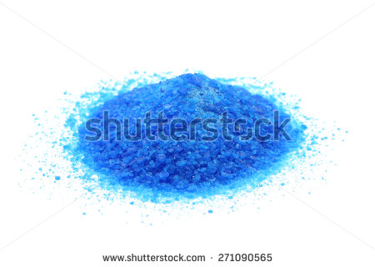
IMG02 | Ver Descripción y observaciones | Recurso F13 | Ilustración | Simple | CN_10_12_REC_230_IMG02n.jpg | 240 x 375 px | CN_10_12_REC_230_IMG02a.jpg | 800 x 460 px | 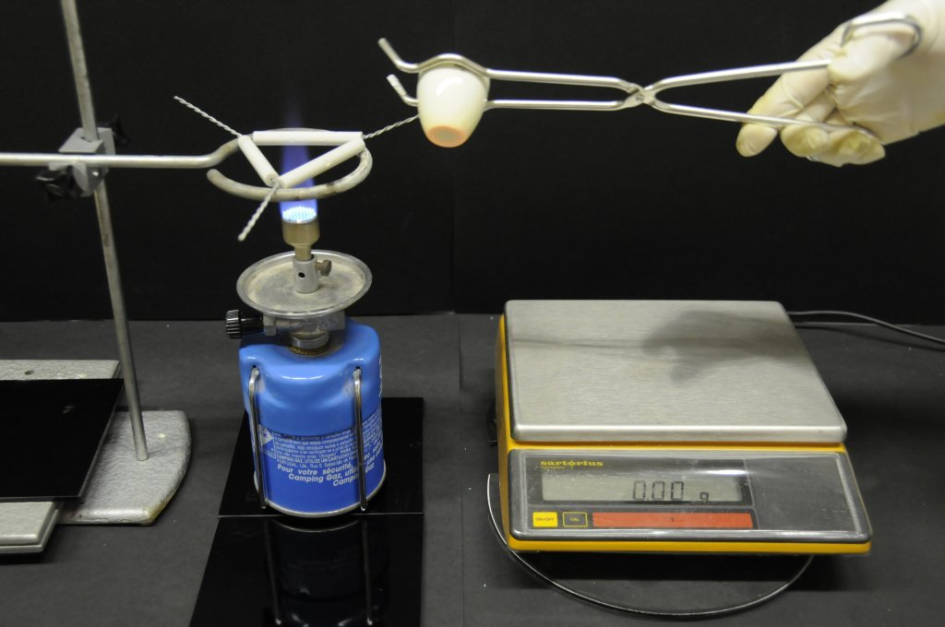 | Realizar ilustración de acuerdo con la imagen guía.

